Blad1
Bijlage bij 1e Nota van Inlichtingen

Vraag 1.2 en vraag 7.
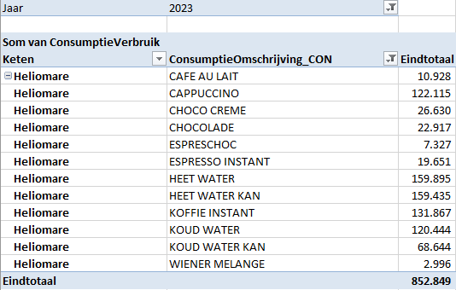
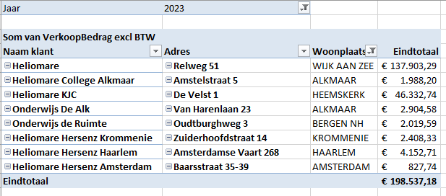

 |  |  |  | gebasseerd op 8 machines in de uitvraag staan er nu 5 stuks

 |  |  |  | product + operating

 | aantal consumpties

Vraag 1.2 en 9
Aantal machines en locaties |  | Verdieping
1. Relweg 51 Wijk aan Zee 16 automaten. Zover bekend allemaal met onderkast. |  | S/BG/1e/2e/3e | per lift bereikbaar
2. De Velst 1 Heemskerk 5 automaten. 1 automaat verzorging deels in eigen beheer. 1 automaat zonder onderkast. |  | BG en 1e | per lift bereikbaar
3. Amsterdamsevaart 258 Haarlem 1 automaat. Met onderkast. |  | 1e | per lift bereikbaar
4. Amstelstraat 5 Alkmaar 1 automaat. Verzorging deels in eigen beheer. Met onderkast. |  | 1e
5. Van Harenlaan 23 Alkmaar 1 automaat. Verzorging deels in eigen beheer. Met onderkast. |  | BG
6. Overweg 7 Obdam 1 automaat. Zonder onderkast. |  | BG
7. Zuiderhoofdstaat 14 Krommenie 1 automaat. Zonder onderkast. |  | BG
8. Baarsstraat 35-39 Amsterdam 1 automaat. Met onderkast. |  | BG

Vraag 19

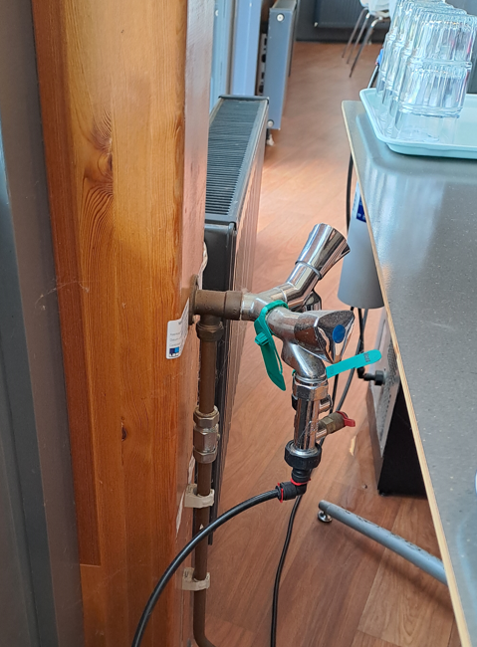
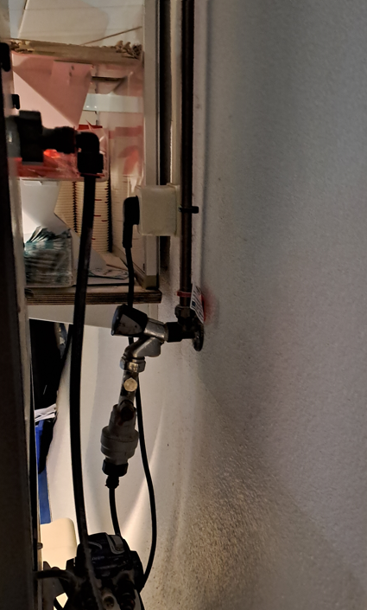

Koffiebar, impressie

